Portada
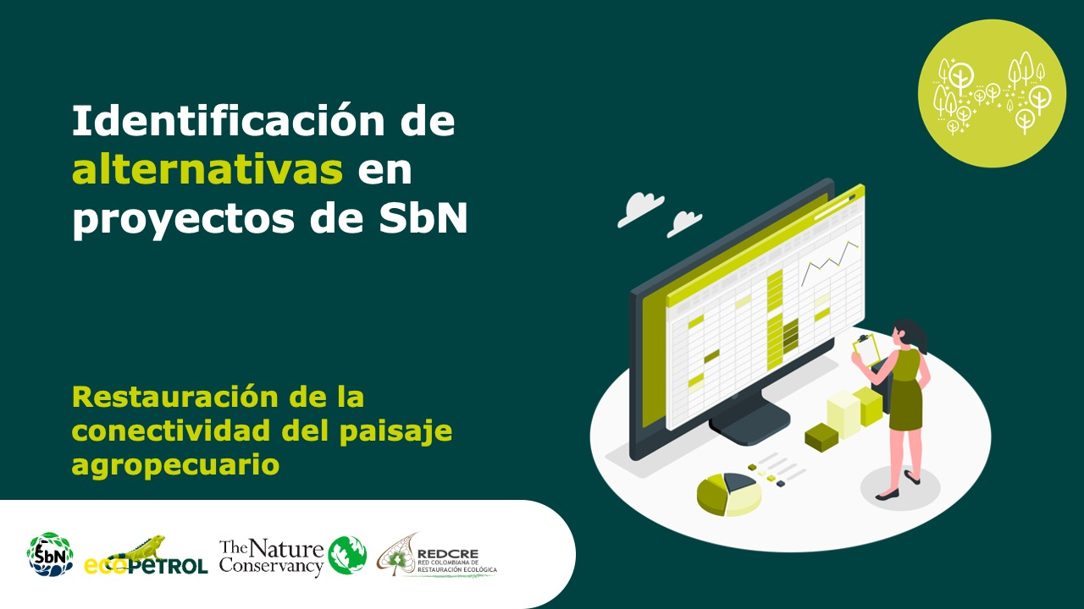

Economías propias y conocimientos tradicionales

Forma correcta: Restauración de la conectividad del paisaje agropecuari

Versión 1 | REDCRE, 2022
Versión 2 | Ejemplo adaptado por: Corporación Biocomercio Sostenible, Skaphe, 2025

Agroforestería tradicional
Alternativa: Agroforestería tradicional/combinada |  | Fotografías
Definición: | Sistema que integra cultivos y árboles nativos basado en saberes locales para restaurar biodiversidad (1). Los árboles pueden ser forestales, frutales, palmas, entre otros.
Objetivo: | Mejorar la productividad, la sostenibilidad ambiental y la resiliencia del territorio.
Posibles coberturas: | Sistemas Agroforestales y policultivos
¿Cuándo implementar esta alternativa? | Zonas afectadas por monocultivo o degradación.
Orientaciones para su aplicación | 1. Calendarios tradicionales de siembra y manejo Los calendarios tradicionales recogen el conocimiento ancestral sobre épocas de lluvia, luna, suelos, viento, ciclos reproductivos de plantas y tiempos rituales. Se elaboran mediante talleres participativos con sabedores, mayores y agricultores locales. Estos calendarios orientan cuándo sembrar, podar, cosechar, limpiar, desyerbar y recolectar semillas, y se integran con pronósticos climáticos actuales. Permiten sincronizar actividades productivas con el ritmo ecológico del territorio, reduciendo riesgos y mejorando rendimientos. Aseguran coherencia ecológica, fortalecer identidad cultural y mejorar la eficiencia del sistema productivo. | 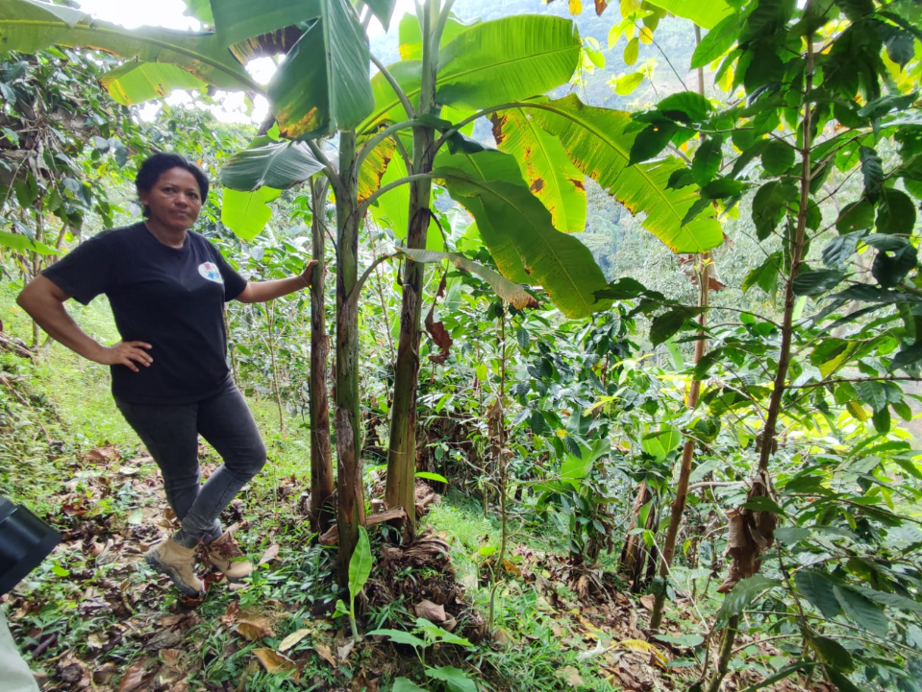 Agroforestería tradicional: policultivos y diseño multiestrato. (café, plátano y árboles frutales) Sierra Nevada de Santa Marta. Foto: Laura Dueñas.
 | 2. Policultivos y diseño multiestrato Los sistemas agroforestales tradicionales integran estratos altos, medios y bajos, combinando árboles, frutales, tubérculos, plantas medicinales y cultivos de ciclo corto. Se busca imitar el bosque natural: Estrato alto: árboles maderables o frutales (cacao, copoazú, arazá). Estrato medio: plátano, frutales menores, palmas. Estrato bajo: yuca, maíz, ají, plantas medicinales. El policultivo reduce plagas, mantiene humedad, protege el suelo y favorece biodiversidad. Se usan asociaciones probadas por comunidades (por ejemplo: cacao + plátano + maderables + aromáticas). Sirven para incrementar productividad, mejorar la nutrición del hogar, amortiguar variabilidad climática y mantener biodiversidad útil. | 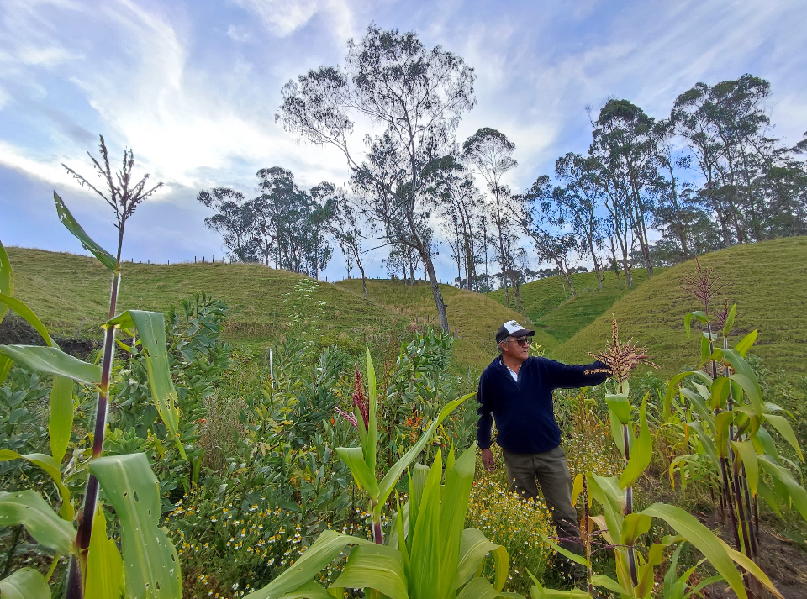
 | 3. Uso y resguardo de semillas nativas Las semillas nativas son adaptadas al territorio y forman parte del patrimonio biocultural. Se recolectan, seleccionan y conservan mediante casas de semillas, trueques o mingas. Incluye prácticas tradicionales de selección: vigor, tamaño, sabor, resistencia a plagas y adaptación local. Se promueven bancos comunitarios de germoplasma y mecanismos de intercambio respetando propiedad colectiva. Aseguran la soberanía alimentaria, resiliencia climática y transmisión de conocimientos tradicionales. | Combinaciòn de cultivos: (Maíz, plantas medicinales, habas, entre otros) en Murillo, Tolima. Foto: Laura Dueñas.
 | 4. Manejo del suelo basado en prácticas tradicionales Recuperación de fertilidad con abonos orgánicos, cenizas, hojarasca y restos vegetales. Incorporación de hongos, microorganismos locales y compostaje sencillo. Respeto por técnicas ancestrales como el uso de "tierras negras" o suelos enriquecidos por manejo histórico. Permite conservar la vida del suelo y evitar dependencia de insumos externos.
 | 5. Manejo adaptativo basado en indicadores culturales Las comunidades observan señales del entorno (canto de aves, aparición de insectos, patrones de nubes, floración de especies clave) como indicadores de cambio climático o de plagas. Se integran con monitoreo técnico para ajustar prácticas de manejo. Para qué sirve: Tomar decisiones oportunas y prevenir pérdidas productivas.
 | 6. Integración de especies útiles tradicionales Se incluye flora medicinal, plantas para artesanías, tintes, fibras, plantas sagradas y árboles simbólicos. Fortalece el vínculo cultural con la chacra/chagra y diversifica el sistema. Sirve para fortalecer el tejido cultural y ampliar oportunidades económicas.
 | 7. Participación comunitaria y transmisión intergeneracional Involucra a mayores, sabedores, jóvenes y mujeres en el diseño del sistema. Se realizan recorridos guiados, caminatas de reconocimiento, mingas de siembra y espacios de diálogo. Se documentan prácticas tradicionales mediante cartografía social o cuadernos comunitarios. Esto permite reforzar identidad territorial y asegurar continuidad cultural.
 | 8. Restauración productiva y corredores agroforestales Los sistemas agroforestales pueden diseñarse para restaurar áreas degradadas, proteger quebradas o conectar fragmentos de bosque. Se plantan especies nativas y útiles en franjas o corredores, mejorando conectividad ecológica. Para qué sirve: Conservar biodiversidad y mejorar servicios ecosistémicos (agua, sombra, polinización).
Referencia: | (1) FAO (2014). Agroforestería y cambio climático. (2) FAO (2015). Agroforestería para la resiliencia climática. (3) FAO (2010). Guidelines on Agroforestry Systems. (4) SINCHI (2016). Chagras, saberes y sistemas productivos amazónicos. (5) CIPAV (2014). Manual de sistemas agroforestales sostenibles. (6) Montagnini, F; Somarriba, E; Murgueitio, E; Fassola, H; Eibl, B. 2015. Sistemas Agroforestales. Funciones Productivas, Socioeconómicas y Ambientales. (7) CATIE (2010). Agroforestería en América Latina: principios y aplicaciones. (8) UICN (2012). Ecosystem-based Adaptation and community-based resource management. (9) WWF Colombia (2018). Lineamientos para sistemas productivos sostenibles basados en biodiversidad.

Manejo sostenible de fibras
Alternativa: Manejo sostenible de fibras y PFNM |  | Fotografías
Definición: | Aprovechamiento responsable de plantas, fibras y productos no maderables bajo normas ecológicas y prácticas tradicionales (1)
Objetivo: | Aprovechamiento sostenible de productos forestales no maderables del bosque y generación de alternativas económicas sostenibles
Posibles coberturas: | Bosques, zonas de colecta. | ARTESANIAS HECHAS CON MANEJO SOSTENIBLE DE FIBRAS. Fotos: Adriana Arcos. Corporación Biocomercio Sostenible.
¿Cuándo implementar esta alternativa? | Donde hay tradición artesana o uso de plantas.

Orientaciones para su aplicación | 1. Definir cuotas de aprovechamiento sostenible de la materia prima con la que se elebora el producto Establecer cuotas consiste en determinar cuánta fibra o parte de un planta (semillas, tallos, hojas, etc) puede extraerse sin afectar la regeneración natural de la especie ni el equilibrio del ecosistema. Las cuotas se definen con base en evaluaciones ecológicas, tasas de regeneración y ciclos de vida de cada especie. Se deben realizar mediante procesos participativos, donde comunidades y técnicos acuerdan límites de extracción (por planta, por sitio, por temporada). Incluyen criterios como: tamaño mínimo de cosecha, porcentaje máximo de extracción, temporadas de descanso del ecosistema. Permite garantizar la continuidad del recurso y la permanencia cultural de los usos tradicionales. Esto evitará la sobreexplotación, mantendrá la disponibilidad futura del recurso y fortalecerá la autodeterminación comunitaria sobre el uso del territorio. | 
 | 2. Establecer acuerdos de manejo con las comunidades Los acuerdos de manejo son reglas colectivas que definen cómo, cuándo, dónde y quién puede aprovechar las fibras y PFNM. Se construyen mediante asambleas, mingas o espacios de decisión propios, respetando estructuras de gobierno tradicional. Incluyen normas internas como: técnicas de recolección permitidas, zonas de exclusión, responsabilidades de monitoreo y sanciones comunitarias. Los acuerdos pueden articularse con instrumentos externos como Planes de Manejo Forestal, protocolos étnicos, autoridades ambientales, entre otros. Funcionan como herramientas de gobernanza que fortalecen la autonomía y organización comunitaria. Esto sirve para asegurar un uso ordenado y respetuoso del recurso, evitar conflictos internos o con terceros, y formalizar prácticas tradicionales de manejo sostenible.
 | 3. Garantizar comercio justo y trazabilidad Implica implementar condiciones que aseguren que los productores reciban pagos dignos, se reconozca el valor cultural del producto y exista transparencia en la cadena de valor. Incluye acuerdos sobre precios mínimos, pagos anticipados, eliminación de intermediarios injustos y contratos transparentes. Incentiva que organizaciones o compradores adopten estándares como FairWild, Comercio Justo-Fair Trade, BioComercio, Certificaciones Verdes. Se debe documentar el origen del recurso mediante registros, guías de movilización, trazabilidad comunitaria, en coherencia con los requisitos ambientales. Reconoce e incorpora saberes tradicionales, origen étnico y trabajo comunitario dentro del valor agregado del producto. Esto permitirá mejorar ingresos locales, evitar explotación comercial, posicionar productos sostenibles y fortalecer cadenas de valor transparentes y culturalmente respetuosas. | 
 | 4. Monitoreo comunitario de regeneración y salud del ecosistema Las comunidades realizan seguimiento periódico a la disponibilidad de las especies y a la recuperación de los sitios intervenidos. Se emplean métodos sencillos: conteo de plantas, registro de brotes nuevos, estimación de biomasa disponible, fotos de seguimiento. El monitoreo se articula a la toma de decisiones: si el recurso disminuye, se reducen cuotas o se activan zonas de descanso. Esto sirve para mantener un uso adaptativo, basado en evidencia local y científica, que evita daños irreversibles.
 | 5. Técnicas de recolección de bajo impacto Se definen y capacitan técnicas que eviten dañar la planta o el ecosistema (por ejemplo, cortar hojas sin afectar meristemos, evitar arrancar raíces o tallos completos). Se promueven herramientas adecuadas (cuchillos limpios, podadoras, técnicas de trenzado poscosecha). Incluye protocolos para la recolección en épocas adecuadas (evitando crecimiento activo o floración crítica). Lo anterior permite mantener la capacidad de rebrote, mejorar calidad de fibra y asegurar sostenibilidad biológica.
 | 6. Restauración asistida en zonas sobreutilizadas Cuando se detectan sitios degradados o con presión alta de uso, se desarrollan acciones de restauración: siembra de individuos nativos, control de especies invasoras, manejo del suelo. Las comunidades definen “zonas de descanso” para permitir la recuperación. Puede complementarse con viveros comunitarios de especies útiles. Para qué sirve: Recuperar áreas productivas, mejorar disponibilidad futura y prevenir erosión o pérdida de biodiversidad.
 | 7. Fortalecimiento organizativo y gobernanza comunitaria Apoya la creación o formalización de asociaciones, comités de manejo o grupos de trabajo. Fortalece capacidades en administración, planeación colectiva, resolución de conflictos y normatividad ambiental. Alinea prácticas tradicionales de autoridad con requerimientos de manejo formal. Sirve para garantizar que el manejo sea colectivo, no individual, con reglas claras y legitimidad interna.
 | 8. Valor agregado local y transformación sostenible Impulsa procesos comunitarios para transformar fibras o PFNM: tejidos, trenzados, tintes naturales, productos artesanales o semielaborados. Reduce intermediación y aumenta ingresos locales. Incluye capacitación en calidad, diseño, innovación y normas técnicas. Esto permite aumentar competitividad, generar empleo local y reconocer el aporte cultural.
 | 9. Cumplimiento normativo y articulación institucional Acompañar el trámite de permisos (aprovechamiento forestal, registro de recolectores, salvoconductos). Articular con autoridades ambientales, cabildos, resguardos y entidades de apoyo productivo. Mantener registros de trazabilidad para evitar sanciones y asegurar acceso a mercados. Lo anterior permite formalizar actividades, evitar decomisos y facilitar acceso a certificaciones o incentivos.
 | 10. Certificaciones sostenibles y estándares de calidad Evaluar si productos pueden acogerse a sellos como FairWild, BioComercio, Comercio Justo, certificaciones artesanales, entre otros. Alinear prácticas comunitarias con requisitos ambientales, sociales y de mercado. Facilita acceso a mercados verdes o de exportación. Para qué sirve: Mejorar reputación del producto, aumentar precios y abrir nuevos canales comerciales.
Referencia: | (1) FAO (2013). Non-Wood Forest Products. (2) MinAmbiente (2018). Guía para el Aprovechamiento Sostenible de Productos Forestales No Maderables en Colombia. Tomado de: https://www.minambiente.gov.co (buscar PFNM). (3) MinComercio – BioComercio Colombia (2018). Protocolo de Biocomercio. (4) UICN (2016). Applying Ecosystem-based Approaches to Community Resource Management.

Turismo Naturaleza
 | Alternativa: Turismo de naturaleza comunitario y cultural |  | Fotografías
 | Definición: | Actividades turísticas gestionadas por comunidades para conservar ecosistemas y cultura (1) El turismo de naturaleza surge como una estrategia de diversificación de la oferta (ecoturismo, turismo rural, turismo cultural) y alternativa de uso sostenible de la biodiversidad. (2) El turismo comunitario se distingue por su forma de gestión y participación. En este enfoque, la dimensión social adquiere un papel central: la comunidad local mantiene un control significativo, interviene activamente en la planificación y administración del turismo, y recibe una parte sustancial de los beneficios que genera. Su implementación implica asumir una responsabilidad colectiva y contar con el aval de las estructuras organizativas del territorio. Además, en zonas habitadas por pueblos indígenas y comunidades afrodescendientes, donde existen derechos colectivos sobre la tierra y los recursos, el turismo comunitario debe promover el uso sostenible y reforzar esa responsabilidad compartida, respetando y fortaleciendo la autonomía y el manejo tradicional del territorio. (2) Turismo cultutal:un tipo de actividad turística en el que la motivación esencial del visitante es aprender, descubrir, experimentar y consumir los atractivos/productos culturales, materiales e inmateriales, de un destino turístico. Estos atractivos/productos se refieren a un conjunto de elementos materiales, intelectuales, espirituales y emocionales distintivos de una sociedad que engloba las artes y la arquitectura, el patrimonio histórico y cultural, el patrimonio gastronómico, la literatura, la música, las industrias creativas y las culturas vivas con sus formas de vida, sistemas de valores, creencias y tradiciones (OMT, 2017) | 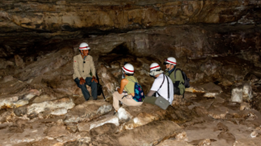 | Fantasis de Cerro Azul
 | Objetivo: | Generar bienestar económico y social para las comunidades locales mediante la conservación de la biodiversidad, la valoración del patrimonio cultural y el fortalecimiento de la gobernanza territorial, asegurando la sostenibilidad ambiental y cultural del territorio.
 | Posibles coberturas: | Áreas naturales, sitios de interés cultural y patrimonial
 | ¿Cuándo implementar esta alternativa? | Zonas con atractivo natural-cultural.
 | Orientaciones para su aplicación | 1. Diagnóstico de la situación actual del turismo en el territorio Es el primer paso y su objetivo es establecer la situación del turismo en el territorio, respondiendo a preguntas como, ¿se habla de turismo?, ¿cómo, qué planes y estrategias se tienen?, ¿cuál es la historia del turismo en el destino?, ¿quiénes son los actores clave?. Esto se puede realizar a través del análisis de las políticas públicas (revisión de Planes de desarrollo departamentales y municipales, Planes de desarrollo turísticos departamentales y municiplaes, Esquemas de ordenamiento territorial, planes de acción de las Corporaciones Autónomas Regionales, legislación turística y cifras de turismo). Entrevistas a actores clave del territorio se busca indagar con actores que conozcan la situación del turismo en el destino, como secretarios/as de turismo y de desarrollo municipal, funcionarios/as de Parques Nacionales, de la corporación autónoma regional entre otros [3]
 |  | 2. Mapeo y caracterización turística del territorio. Caracterizar el turismo identificando la oferta de atractivos, prestadores de servicios turísticos, actores indirectos, asimismo, las actividades que se realizan en los atractivos, además, las relaciones existentes entre actores y entre actores y atractivos (2)
 |  | 3. Visitas y recorridos de campo. En los que en una agenda o diario de campo se toman notas sobre temas como por ejemplo estado de vías de acceso, infraestructura y planta turística. Es importante apoyarse con fotografías, videos y toma de datos con GPS (3)
 |  | 4. Identificación de actividades. Consiste en reconocer qué actividades de turismo de naturaleza científico se pueden realizar en el territorio, de acuerdo a la caracterización de fauna y flora, teniendo en cuenta la seguridad, el acceso, el clima y las características del lugar. Así se pueden definir las mejores épocas del año para llevarlas a cabo, asegurando el aprendizaje de los visitantes y el cuidado de la naturaleza.
 |  | 5. Ariculación de productos y servicios de las comunidades locales En el turismo comunitario, es esencial identificar y caracterizar los productos y servicios que las propias comunidades locales ofrecen y gestionan, para que estos se integren de manera activa en la experiencia turística. Entre ellos se encuentran los saberes ancestrales, las manifestaciones culturales, la gastronomía tradicional, las artesanías y diversas actividades guiadas por la comunidad. Al incorporarse en rutas y paquetes turísticos gestionados por los mismos habitantes, estos elementos fortalecen la identidad territorial y garantizan que los beneficios económicos se queden directamente en la comunidad.
 |  | 6. Determinación normatividad y protocolos y equipos necesarios dependiendo de la actividad turística que se va a desarrollar Se debe tener en cuenta la normatividad que aplica para cada actividad de turismo, diseñar los protocolos de seguridad y atención a emergencias y la compra de equipos necesarios para que se realice la actividad de forma segura.
 | Referencia: | (1) WWF (2018). Turismo comunitario sostenible. (2) Ochoa, F. (2016). Tejiendo el Territorio. Lineamiento para construir el turismo desde lo local. (3) Ochoa, F. y Dueñas, L. (2024), p. 16. Guía metodológica para la reconversión hacia el turismo regenerativo y sostenible en zonas rurales y naturales. Corporación Biocomercio Sostenible.

Soberanía alimentaria
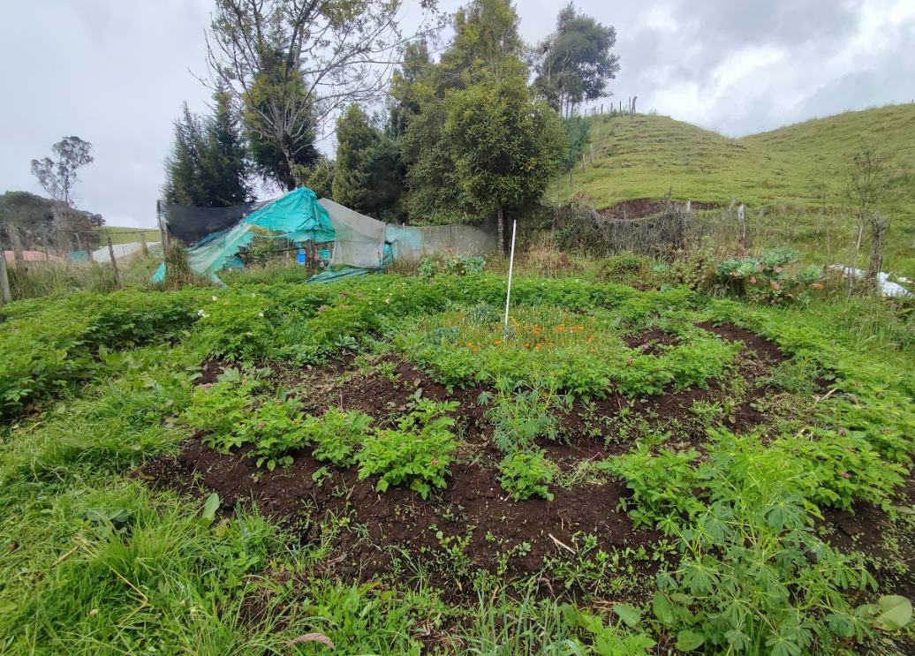
Alternativa: Soberanía alimentaria + agroecología |  | Fotografías
Definición: | Producción basada en diversidad local, semillas nativas y técnicas agroecológicas ancestrales.
Objetivo: | Garantizar la seguridad alimentaria sostenible mediante prácticas productivas que aseguren la disponibilidad, acceso y uso adecuado de alimentos de manera continua y respetuosa con el entorno.
Posibles coberturas: | Chagras, huertas, agroecosistemas.
¿Cuándo implementar esta tipo de alternativa? | Comunidades con inseguridad alimentaria.
Orientaciones para su aplicación | 1. Bancos de semillas (comunitarios y familiares) Los bancos de semillas son espacios destinados a la recolección, conservación, intercambio y reproducción de semillas nativas y criollas, garantizando su disponibilidad a largo plazo. En comunidades indígenas, afrodescendientes y campesinas, estos bancos fortalecen la autonomía productiva, permiten mantener variedades adaptadas al territorio y aseguran la continuidad de los saberes tradicionales asociados al manejo de las especies. Además, son fundamentales para enfrentar plagas, cambios climáticos y pérdida de biodiversidad, al preservar la diversidad genética local. Elementos clave para su implementación: Diagnóstico participativo de variedades locales. Sistemas de registro tradicional y técnico de semillas. Espacios comunitarios con control de humedad y temperatura. Protocolos de intercambio y ferias de semillas. Métodos tradicionales de almacenamiento (tutumas, vasijas, ceniza, hojas secas). | 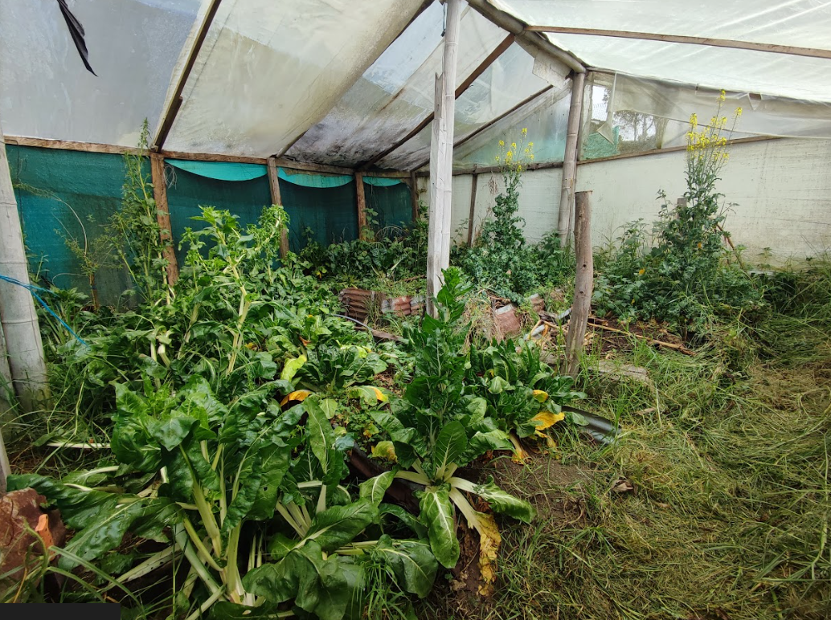 Huerto circular o mandala. Murillo, Tolima. Foto: Laura Dueñas. Corporación Biocomercio Sostenible
 | 2. Evitar agroquímicos y promover prácticas agroecológicas La soberanía alimentaria promueve sistemas libres de insumos químicos externos, priorizando abonos orgánicos, biopreparados, manejo integrado tradicional de plagas y recuperación de suelos. La reducción de agroquímicos protege la salud humana, la biodiversidad y las fuentes de agua, y fortalece la independencia económica del productor. Prácticas recomendadas: Elaboración de abonos orgánicos: compost, lombricultivo, bocashi. Control biológico con plantas medicinales (ají, ajo, ruda, ortiga). Rotación y asociación de cultivos para reducir plagas. Manejo ecológico de suelos (biofertilizantes, cobertura muerta, barreras vivas). Integrar conocimientos tradicionales de manejo de plagas según ciclos lunares. | Huertas caseras. Murillo, Tolima. Foto: Laura Dueñas. Corporación Biocomercio Sostenible.
 | 3. Mercados locales y circuitos cortos de comercialización Promover la soberanía alimentaria implica fortalecer los sistemas locales de intercambio y venta de productos, evitando intermediarios. Los mercados locales garantizan precios más justos, productos frescos, comercio culturalmente apropiado y fortalecen la economía local. Acciones recomendadas: Ferias agroecológicas y de economía propia. Trueque y sistemas de intercambio cultural tradicional. Acuerdos comunitarios de comercialización. Certificación participativa de productos agroecológicos. Sistemas de abastecimiento directo (canastas, compras comunitarias).
 | 4. Rescate y transmisión de conocimientos tradicionales Incorporar prácticas ancestrales de siembra, pesca, caza estacional, manejo del territorio, ritualidad y ciclos lunares. Escuelas de campo con mayores y sabedores. Mapas de memoria agrícola y rutas de semillas.
 | 5. Manejo integral de agua para producción sostenible Cosecha de agua lluvia. Zanjas de infiltración y acequias tradicionales. Reservorios comunitarios y jagüeyes.
 | 6. Diseño participativo de agroecosistemas Construir los sistemas productivos con la comunidad: Parcelas demostrativas. Evaluación conjunta de riesgos y oportunidades.
 | 7. Protección de territorios y biodiversidad alimentaria Declaratorias comunitarias de territorios libres de transgénicos. Monitoreo participativo de biodiversidad agrícola.
Referencia: | (1) FAO (2018). Agroecología y sistemas alimentarios. (2) La Vía Campesina. (2003). La soberanía alimentaria: un derecho para los pueblos. (3) Altieri, M. A. (1999). Agroecología: principios y estrategias para el diseño de sistemas sustentables. (4) Altieri, M. & Nicholls, C. (2017). Agroecología y resiliencia climática: principios y prácticas. (5) FAO. (2015). Directrices voluntarias para la conservación y uso sostenible de los recursos fitogenéticos. (6) FAO. (2018). Mercados territoriales y circuitos cortos de comercialización en América Latina. (7) Ministerio de Agricultura de Colombia. (2020). Guía para mercados campesinos y agroecológicos. (8) Instituto Humboldt. (2017). Saberes y prácticas tradicionales para el manejo del territorio. (9) ONIC. (2012). Lineamientos de soberanía alimentaria indígena.

Gastronomia - Restaurantes

Alternativa: Gastronomía tradicional |  | Fotografías
Definición: | La cocina tradicional se considera como uno de los pilares del Patrimonio Cultural Inmaterial de la Nación. Esta es una expresión de la cultura que da cuenta de la historia de un pueblo o comunidad, es la expresión de la comprensión y la relación con el entorno ecológico que se expresa en el saber tradicional del uso de los recursos para la preparación de alimentos y constituye parte fundamental de la identidad de los pueblos y comunidades (1) Estas cocinas no son solo una forma de alimentación: constituyen un patrimonio cultural inmaterial, expresión de los lazos entre comunidad, territorio y naturaleza, y un potencial motor de economía local cuando se valorizan, recuperan y se gestionan como iniciativa comunitaria (2) | Gastronomía típica del departamento de Boyacá a base de maíz. Fotos: Laura Dueñas
Objetivo: | Promover la valorización, salvaguarda y dinamización de los saberes alimentarios tradicionales como una estrategia de economía propia, identidad cultural y desarrollo sostenible, asegurando medios de vida dignos, soberanía alimentaria, conservación de la biodiversidad local y fortalecimiento comunitario.

Posibles coberturas: | Comunidades rurales, indígenas, afrodescendientes o campesinas con tradición culinaria local. Territorios con disponibilidad de ingredientes autóctonos, agricultura local, biodiversidad o recursos naturales utilizados tradicionalmente. Contextos urbanos o periurbanos con migración de las zonas rurales que buscan mantener identidad alimentaria y cultural. Iniciativas de turismo gastronómico, ferias culturales, mercados locales, ferias de soberanía alimentaria.
¿Cuándo implementar esta tipo de alternativa? | Cuando hay pérdida, abandono o debilitamiento de saberes tradicionales de alimentación. Al planear proyectos de desarrollo comunitario, revitalización cultural, turismo local o soberanía alimentaria. En procesos de reconstrucción posconflicto o revaloración cultural de territorios. Cuando se busca diversificar ingresos, fortalecer identidad y resignificar recursos locales.

Orientaciones para su aplicación | 1. Inventario participativo de saberes y recetas tradicionales Realizar talleres y encuentros comunitarios donde mujeres, mayores, sabedores y guardianes de la memoria compartan sus recetas, historias, técnicas de preparación, utensilios, calendarios alimentarios y rituales asociados a la cocina. Este inventario debe ser construido colectivamente y documentado (audio, video, fichas), asegurando que la comunidad mantenga el control sobre la información. El inventario permite identificar qué platos, ingredientes y técnicas se pueden revitalizar, promover o comercializar.
 | 2. Uso sostenible de ingredientes y recursos locales Identificar las especies nativas, productos agrícolas y recursos del territorio utilizados tradicionalmente en la cocina, garantizando que su producción o recolección se haga sin poner en riesgo la biodiversidad. Esto implica promover huertas familiares y comunitarias, apoyar calendarios tradicionales de siembra/cosecha, evitar sobreexplotación de plantas, y fortalecer prácticas agroecológicas. Se busca que los alimentos provengan del territorio, con respeto por los ciclos naturales.
 | 3. Fortalecimiento de capacidades comunitarias Desarrollar procesos de formación práctica en temas como: buenas prácticas sanitarias, higiene alimentaria, conservación y almacenamiento, transformación de alimentos, manipulación segura y estandarización de recetas sin perder identidad. También se incluye formación en costos, precios justos, mercadeo local y gestión de pequeños negocios. El objetivo es mejorar la calidad, inocuidad y sostenibilidad de la actividad sin desplazar el conocimiento tradicional.
 | 4. Comercialización justa y fortalecimiento de mercados locales Diseñar estrategias de comercialización comunitaria que garanticen precios justos para productores, cocineras tradicionales y recolectores. Esto incluye: ventas en mercados campesinos, ferias gastronómicas, festivales culturales, acuerdos con restaurantes locales, modelos de trueque y cadenas cortas de comercialización. La prioridad es que el valor económico beneficie directamente a las familias y colectivos que mantienen vivo el patrimonio culinario.
 | 5. Reconocimiento cultural e identidad territorial Valorar la cocina tradicional como un componente del patrimonio cultural del territorio. Esto implica visibilizar recetas, rituales y prácticas culinarias en eventos culturales, materiales educativos, escuelas y actividades comunitarias. También se busca promover orgullo cultural, fortalecer el rol de los sabedores y reforzar la identidad territorial mediante la comida. Esta orientación ayuda a proteger el conocimiento y evitar su pérdida.
 | 6. Integración con turismo cultural y ecoturístico Diseñar experiencias responsables de turismo gastronómico comunitario: talleres de cocina, rutas culinarias, visitas a huertas o chagras, festivales gastronómicos o demostraciones culturales. Es fundamental asegurar que la comunidad controle la actividad, evitando prácticas extractivas o folklorización de la cultura. Esta orientación genera ingresos complementarios y crea reconocimiento a nivel externo.
 | 7. Garantía de calidad, normas sanitarias y respeto por derechos tradicionales Asegurar que los espacios de preparación, manipulación y venta cumplan con normas de higiene y salud pública, sin imponer modelos industriales que sustituyan prácticas tradicionales seguras. Implica acompañar procesos de adecuación mínima de espacios, manejo de utensilios, control de temperatura y almacenamiento. También se debe respetar el derecho colectivo a los conocimientos tradicionales y evitar la apropiación indebida.
 | 8. Gestión colectiva y economía colaborativa Promover formas organizativas como grupos de mujeres, asociaciones comunitarias, cooperativas gastronómicas o cocinas comunitarias. La gestión colectiva permite distribuir beneficios de manera más justa, facilitar compras conjuntas, mejorar la negociación con proveedores y fortalecer la economía local. Además, fomenta equidad de género, participación intergeneracional y corresponsabilidad comunitaria.
 | 9. Inclusión intergeneracional y enfoque de género Garantizar que mujeres, jóvenes y mayores participen activamente en las decisiones y en la gestión de la cocina tradicional. Las mujeres suelen ser las principales portadoras del conocimiento culinario, y los mayores son guardianes de recetas y técnicas. La participación de jóvenes asegura continuidad del patrimonio.
 | 10. Documentación y transmisión de conocimientos tradicionales Crear recetarios comunitarios, videos, archivos de memoria, materiales pedagógicos o manuales locales que recopilen el conocimiento culinario. Este proceso fortalece la transmisión cultural y sirve como herramienta educativa para escuelas y grupos de jóvenes.
Referencia: | (1) Ministerio de Cultura de Colombia. (2026). GastroHerencia: Plataforma de cocinas tradicionales de Colombia. https://gastroherencia.mincultura.gov.co/ (2) UNESCO — Food and intangible heritage, a flavourful relationship. (3) Turismo gastronómico y cocinas tradicionales de Colombia: una primera aproximación desde la antropología de la alimentación — Fernández Padilla, S.M. (2018). (4) Identity and Culture Based on the Traditional Cuisine of Bello city, Antioquia, Colombia. (5) Local Food Production Based on Culinary Heritage—A Way to Local Sustainability

